Zestaw_ŚOI-dla_ratownika_górnic
 |  |  |  |  | baza-nw.ciop.pl
Kalkulator naddatków wymiarowych wynikających stosowania zestawów środków ochrony indywidualnej
Ratownik górniczy
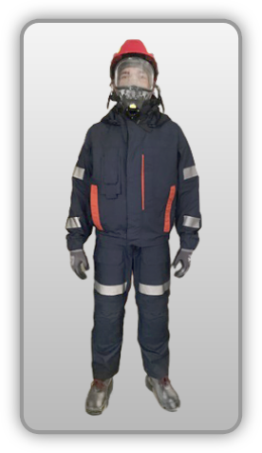 | NW wynikające ze stosowania kompletnego wyposażenia ochronnego (ratownik górniczy)
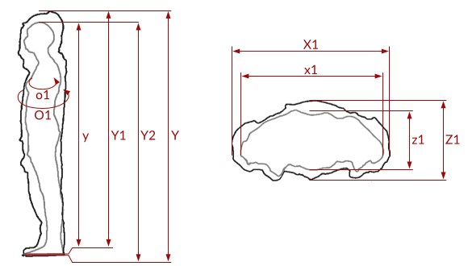

Kalkulator naddatków wymiarowych wynikających ze stosowania kompletnego wyposażenia ochronnego (ratownik górniczy)
Typ NW | miara antropo­metryczna y1, y2, y, x1, z1, o1 [cm] | wymiar całkowity Y1, Y2, Y, X1, Z1, O1 [cm] |  | wymiar naddatku [cm] |  | przyrost względny [%]
 |  | min | max | min | max | min | max
NW do wysokości ciała człowieka dla Y1 | 174.5 | 180.0 | 181.5 | 5.5 | 7.0 | 3.2 | 4.0
NW wysokości Y2 (dół) | 174.5 | 177.0 | 178.5 | 2.5 | 4.0 | 1.4 | 2.3
NW wysokości Y | 174.5 | 183.3 | 185.0 | 8.8 | 10.5 | 5.0 | 6.0
NW szerokości X1 | 39.5 | 41.0 | 42.2 | 1.5 | 2.7 | 3.8 | 6.8
NW głębokości Z1* | 22.0 | 23.9 | 24.7 | 1.9 | 2.7 | 8.6 | 12.3
NW obwodu O1* | 107.0 | 117.0 | 119.0 | 10.0 | 12.0 | 9.3 | 11.2
*) przypadku stosowania butli tlenowych: • NW szerokości wynoszą 18.2–26.5 cm zwiększają wymiar antropometryczny 75.98–104.72% • NW obwodu wynoszą 40–42.4 cm zwiększają wymiar antropometryczny 31.75–34.40% • Y1 – NW wysokości wynikające stosowania ochron głowy (kaski, hełmy ochronne) • Y2 – NW wynikające stosowania ochron nóg (obuwia ochronnego) • Y – całkowity naddatek wysokości wynikający stosowania zestawu środków ochrony indywidualnej • X1 – NW szerokości wynikające stosowania odzieży ochronnej • O1 – NW obwody wynikające stosowania odzieży ochronnej.

Opracowano na podstawie wyników V etapu programu wieloletniego „Poprawa bezpieczeństwa i warunków pracy”, finansowanego w zakresie badań naukowych i prac rozwojowych ze środków Narodowego Centrum Badań i Rozwoju. Projekt I.PB.10: Opracowanie danych do nowego atlasu miar człowieka, związanych ze stosowaniem środków ochrony indywidualnej z uwzględnieniem wybranych parametrów widzenia. Koordynator programu: Centralny Instytut Ochrony Pracy – Państwowy Instytut Badawczy.

